Feuil1
 |  |  | Nom:
 |  |  | Prénom:
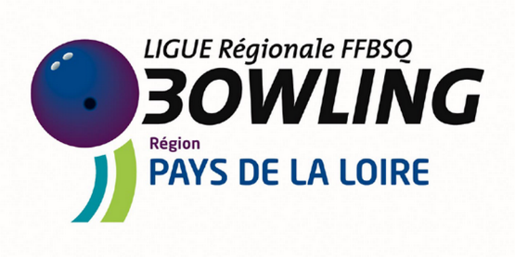 |  |  | Adresse:
 |  |  | Fonction occupée :

Association : | LIGUE DES PAYS DE LA LOIRE DE BOWLING ET DE SPORT DE QUILLES |  |  |  |  | Frais engagés au titre des missions d'encadrement d'animation et de direction

ETAT DES FRAIS (au titre de l'exercice 2022)

FRAIS DE DEPLACEMENT |  |  |  |  |  |  | AUTRES FRAIS (joindre les justificatifs originaux)
DATE | OBJET DU DEPLACEMENT | LIEU DE DEPART | LIEU D'ARRIVEE | KMS | Véhicule avec immatriculation | Nombre de CV | NATURE | MONTANT

 |  |  | TOTAL DES KMS PARCOURUS | - |  | TOTAL DES AUTRES FRAIS |  | -

Je soussigné(e) ................................................. certifie avoir renoncé au remboursement des frais ci-dessus et les avoir abandonnés à la F.F.B.S.Q.) en tant que don .

Signature du demandeur :
Signature du Trésorier de l'association :
 |  |  |  |  |  | Frais kilométriques a calculer sur le site ci-dessous
 |  |  |  | Total kms / déplacements |  | https://www.impots.gouv.fr/simulateur-bareme-kilometrique |  | Total / autres frais
 |  |  |  | - |  | Saisir le montant |  | -

 |  |  |  | Total Général : |  |  | - €

Régime fiscal : | Les frais engagés dans le cadre d'une activité bénévole et en vue strictement de la réalisation de l'objet social de l'organisme bénéficiaire peuvent être pris en compte lorsque ces frais, dûment justifiés, ont été constatés dans les comptes de l'organisme et que le contribuable a renoncé expressément à leur remboursement. À compter de l'imposition des revenus de 2022, les frais de véhicule peuvent être évalués forfaitairement sur le fondement du barème kilométrique applicable aux frais de déplacement des salariés (Loi 2022-1157 du 16-8-2022 art. 21).

Maison des Sports Fédération Française de Bowling et de Sport de Quilles. –190 RUE ISATIS 31670 LAGEGE
Siret : 785 683 533 000 75

